供給地点番号の確認の仕方
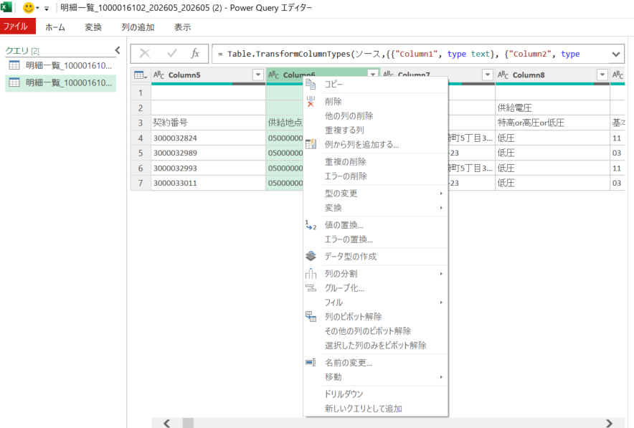
1 | ENERESのお客さまサイトにログインします。
 | ログインＵＲＬ | https://customer.eneres.net

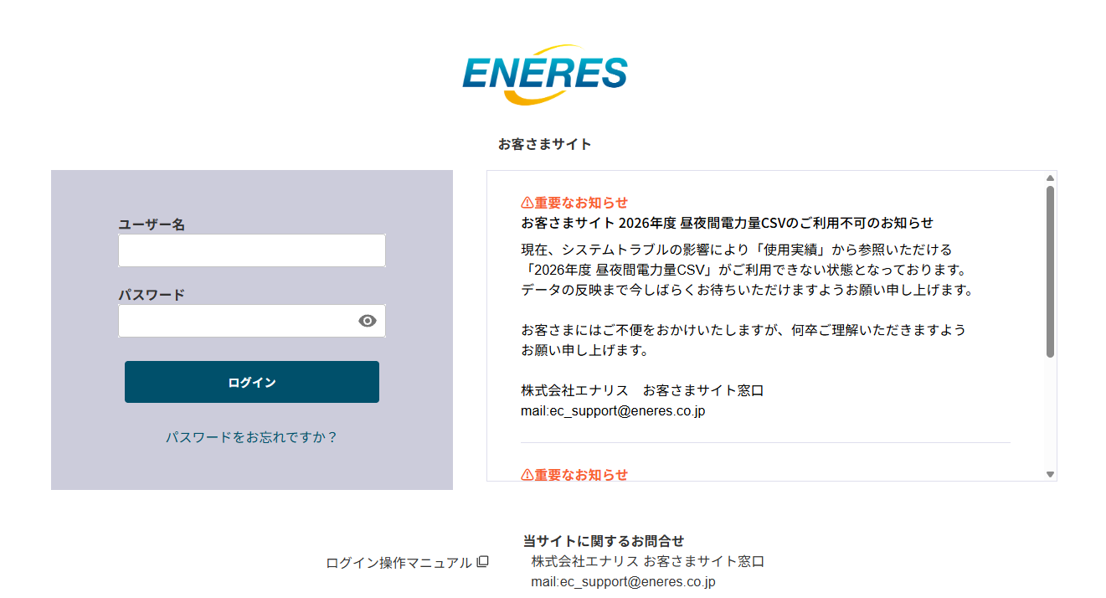

2 | 「契約情報」から供給地点特定番号を確認できます。
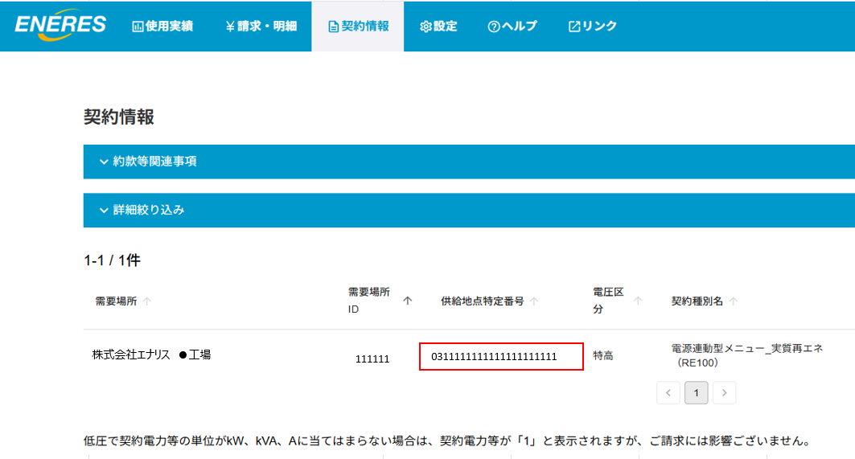

3 | 複数の需要場所を一括で確認するには、「請求・明細」タブの「明細一覧ダウンロード」を選択し、
 | 対象年月にチェックをし、画面下部の「明細一覧ダウンロード」をクリックします。

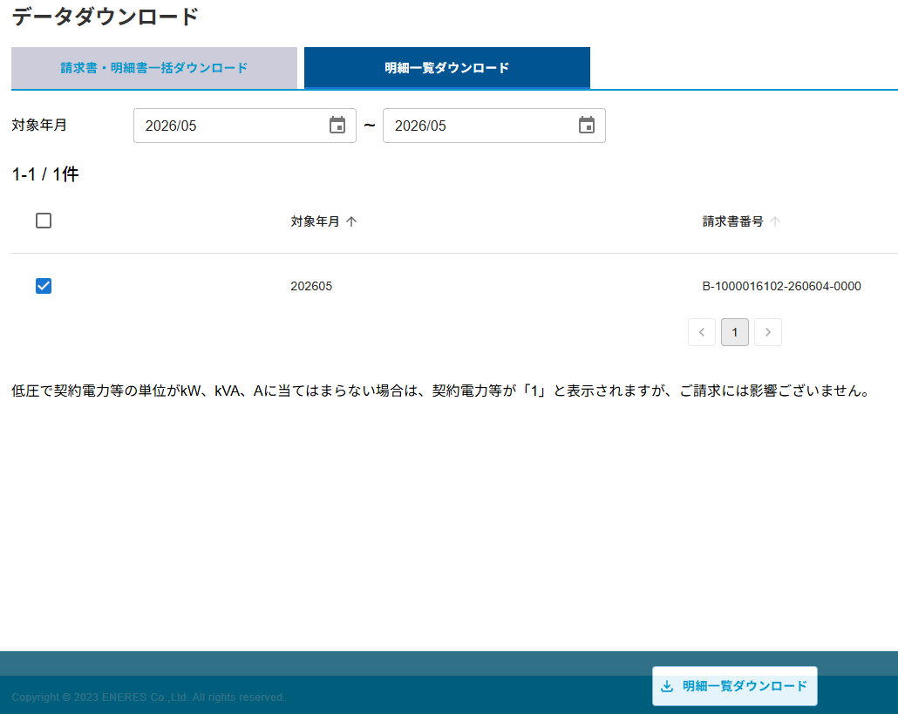

4 | CSVデータがダウンロードされますので、
 | 空のExcelを開き、データタブから「テキストまたはCSVから」を選択し、先ほどダウンロードしたファイルをインポートします。
 | 供給地点特定番号の列が文字列（テキスト）になっており0から始まる22桁の番号が表示されていたら読み込みをしてください。
 | 文字列になっていない場合は、インポートをクリックした後「データの変換」をクリックし、供給地点特定番号の列のを右クリックし、型の変更から「テキスト」を選択後読み込みをしてください。

計量日前日の確認方法
お客さまサイト「契約情報」タブの契約期間終了日の「日」が計量日前日となりますので、参考になさってください。

株式会社エナリス さま

株式会社エナリス 東京工場
1111111111
0111111111111111111111 高圧 スタンダード○○ 10kVA 東京都東京区東京1-1
2023/3/16
2026/3/16~2027/3/15

（例：契約終了日が2027/3/15の場合は、毎月15日が計量日前日となります。2026年9月に契約を切り替える場合は、計量日前日は2026/9/15となります。）

同様に「明細一覧ダウンロード」でも契約期間を取得できますので上記と同じように計量日前日を確認することができます。

